レポート登録（受講生権限）
プロジェクト名 |  |  | システム名 |  |  | 画面レイアウト設計書 |  |  |  |  |  |  |  | 作成者 | 作成日 |  | 更新者 | 更新日
0 |  |  | LMS学習管理システム |  |  | レポート登録（受講生権限） |  |  |  |  |  |  |  | 櫻井 | 2019-01-28

 | 画面イメージ
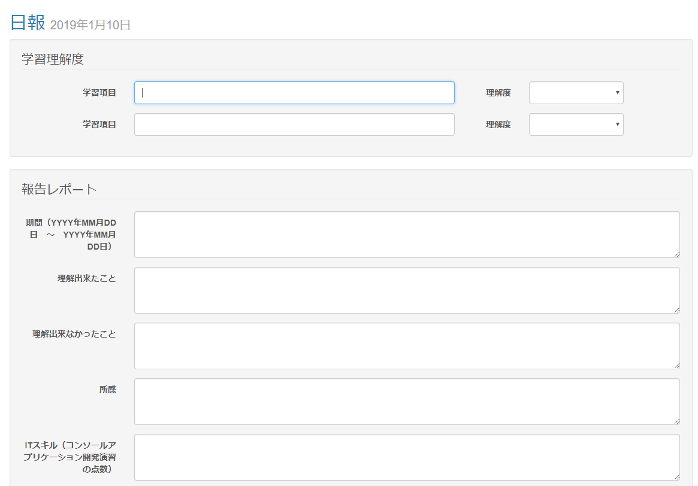

 | 出力仕様
 | No | 項目名 |  | データ元 |  |  |  |  |  |  |  | 備考
 |  |  |  | テーブル名 |  |  |  | フィールド
 | 学習理解度
 | 1 | 学習項目 |  | m_daily_report |  |  |  | intelligibility_field_num |  |  |  | 登録されている学習理解度項目数分の入力フォームを表示
 | 2 | 難易度 |  | m_daily_report |  |  |  | intelligibility_num |  |  |  | 登録されている学習理解度数分の選択肢を表示
 | 報告レポート
 | 1 | 日報名 |  | m_daily_report |  |  |  | daily_report_name
 | 2 | 日付 |  | m_section |  |  |  | date
 | 3 | 項目名 |  | m_daily_report_detail |  |  |  | field_name
 | 4 | 属性情報 |  | m_ev_report_detail |  |  |  | required_flg |  |  |  | ・必須チェックが「必須」場合は、［必須］を表示 ・未入力時 かつ 型が数値の場合は、入力フォームに「例） 半角数値で、｛範囲from｝～｛範囲to｝の範囲で入力してください。」と表示する
 |  |  |  |  |  |  |  | input_type
 |  |  |  |  |  |  |  | range_from
 |  |  |  |  |  |  |  | range_to

 | ◆『提出する』ボタン押下時

 | 入力仕様
 | No | 項目名 | 物理名 |  | コントロール |  | 必須 |  | 桁数 | 最小値 | 最大値 |  | 属性 |  |  | 備考
 | 1 | 日報提出ID | dailyReportSubmitId |  | hidden |  | 〇 |  | - | - | - |  | 半角数字
 | 2 | 日付 | date |  | hidden |  | 〇 |  | - | - | - |  | 日付型
 | 3 | 学習項目 | intFieldName |  | テキストボックス |  | ※1 |  | 100 | - | -
 | 4 | 理解度 | intFieldValue |  | セレクトボックス |  | ※2 |  | - | - | -
 | 5 | 値 | content |  | テキストボックス |  | ※3 |  | ※4 | ※5 | ※6 |  | ※5 |  |  | ※1 属性情報の必須チェックが必須であれば、必須 ※2 属性情報の型が文字列であれば、2000文字 ※3 属性情報の型が数値であれば、範囲from ※4 属性情報の型が数値であれば、範囲to ※5 属性情報の型が文字列であれば、全角文字 数値であれば半角数字

 | 6 | セクションID | sectionId |  | hidden |  | 〇 |  | - | - | - |  | 半角数字
 | 7 | 日報ID | dailyReportId |  | hidden |  | 〇 |  | - | - | - |  | 半角数字
 | 8 | コースID | courseId |  | hidden |  | 〇 |  | - | - | - |  | 半角数字
 | 9 | 提出する | - |  | 送信ボタン |  | - |  | - | - | -

 | その他 入力仕様
 | No | 項目名 | エラー条件 |  |  |  |  | 挙動 |  |  |  |  |  | エラー文
 | 1 | 日報提出ID | レポートの新規作成時 かつ 既にレポートが提出済みの場合 |  |  |  |  | エラーメッセージを表示 |  |  |  |  |  | 本日のレポートは既に提出済みです。

 | 2 | 学習項目 | 理解度が選択済み かつ 学習項目が未入力の場合 |  |  |  |  | エラーメッセージを表示 |  |  |  |  |  | 理解度を入力した場合は、学習項目は必須です。
 | 3 | 理解度 | 学習項目が入力済み かつ 理解度が未選択の場合 |  |  |  |  | エラーメッセージを表示 |  |  |  |  |  | 学習項目を入力した場合は、理解度は必須です。

 | データベース 登録・更新
 | No | 名称 |  | テーブル名(物理名） |  |  |  | カラム名(物理名） |  |  |  | 備考
 | 1 | 日報提出ID |  | t_daily_report_submit |  |  |  | daily_report_submit_id
 | 2 | 日報ID |  | t_daily_report_submit |  |  |  | daily_report_id
 | 3 | 日付 |  | t_daily_report_submit |  |  |  | date
 | 4 | LMSユーザID |  | t_daily_report_submit |  |  |  | lms_user_id
 | 5 | 日報提出詳細ID |  | t_daily_report_submit_detail |  |  |  | daily_report_submit_detail_id
 | 6 | 日報提出ID |  | t_daily_report_submit_detail |  |  |  | daily_report_submit_id
 | 7 | 項目番号 |  | t_daily_report_submit_detail |  |  |  | field_num
 | 8 | 内容 |  | t_daily_report_submit_detail |  |  |  | content
 | 9 | 日報詳細ID |  | t_intelligibility |  |  |  | intelligibility_id
 | 10 | 日報提出ID |  | t_intelligibility |  |  |  | daily_report_submit_id
 | 11 | 項目番号 |  | t_intelligibility |  |  |  | field_num
 | 12 | 項目名 |  | t_intelligibility |  |  |  | field_name
 | 13 | 値 |  | t_intelligibility |  |  |  | field_value

